BOM
Item | Nombre | Imagen | Precio | QTY | Total | Descripción | REV
1 | Nema_17-17HS4401 | 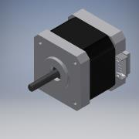 | Q100.00 | 1 | Q100.00 | https://www.amazon.com/Usongshine-Stepper-17HS4401S-Connector-Printer/dp/B0787BQ4WH/ref=sr_1_8?keywords=NEMA+17&qid=1582664850&sr=8-8 | IR
2 | Acople eje motor | 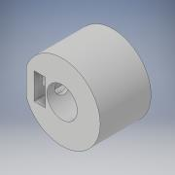 | Q10.00 | 1 | Q10.00 | Impresión 3D | IR
3 | Faja motor |  | Q10.00 | 2 | Q20.00 | Impresión 3D | IR
4 | Riel | 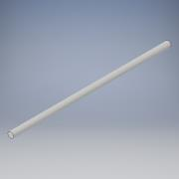 | Q8.00 | 2 | Q16.00 | Librería Progreso | IR
5 | Salida | 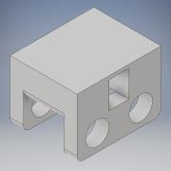 | Q10.00 | 1 | Q10.00 | Impresión 3D | IR
6 | Tope riel final | 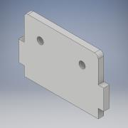 | Q5.00 | 2 | Q10.00 | Corte Láser | IR
7 | Tope riel motor 2 | 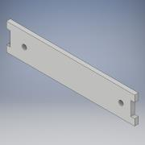 | Q5.00 | 1 | Q5.00 | Corte Láser | IR
8 | Anillo riel | 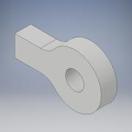 | Q5.00 | 2 | Q10.00 | Corte Láser | IR
9 | Tope riel motor | 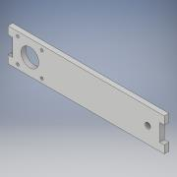 | Q5.00 | 1 | Q5.00 | Corte Láser | IR
10 | Eje | 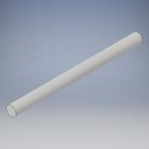 | Q8.00 | 1 | Q8.00 | Librería Progreso | IR
11 | Eje 2 | 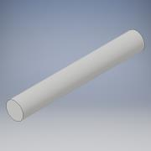 | Q2.00 | 1 | Q2.00 | Librería Progreso | IR
12 | M3.5 | 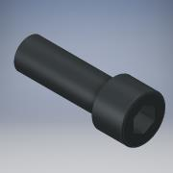 | Q9.00 | 4 | Q36.00 | La Casa del Tornillo | IR
13 | M3 | 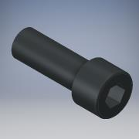 | Q7.00 | 1 | Q7.00 | La Casa del Tornillo | IR
14 | faja | 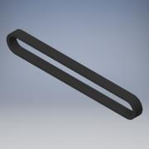 | Q10.00 | 1 | Q10.00 | - | IR
15 | Pin |  | Q2.00 | 2 | Q4.00 | Librería Progreso | IR
16 | Push Button |  | Q1.00 | 2 | Q2.00 | Electrónica ABC | IR

